material_strategy_master
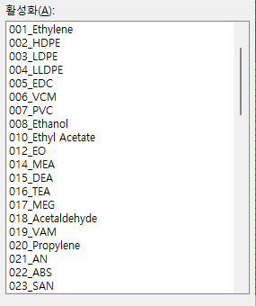
material_id | material_name | material_group | PIC | has_supplier | sheet_name | has_page | Progress
M001 | Ethylene | Ethylene | 이원일 | O | 001_Ethylene | O | 초안
M002 | HDPE | Ethylene | 이원일 | O | 002_HDPE | O | 초안
M003 | LDPE | Ethylene | 이원일 | O | 003_LDPE | O | 초안
M004 | LLDPE | Ethylene | 이원일 | O | 004_LLDPE | O | 초안
M005 | EDC | Ethylene | 이원일 | O | 005_EDC | O | 초안
M006 | VCM | Ethylene | 이원일 | O | 006_VCM | O | 초안
M007 | PVC | Ethylene | 이원일 | O | 007_PVC | O | 초안
M008 | Ethanol | Ethylene | 이원일 | O | 008_Ethanol | O | 초안
M010 | Ethyl acetate | Ethylene | 이원일 | O | 010_Ethyl acetate | O | 초안
M012 | EO | Ethylene | 이원일 | X | 012_EO | O | 초안
M014 | MEA | Ethylene | 이원일 | X | 014_MEA | O | 초안
M015 | DEA | Ethylene | 이원일 | X | 015_DEA | O | 초안
M016 | TEA | Ethylene | 이원일 | X | 016_TEA | O | 초안
M017 | MEG | Ethylene | 이원일 | O | 017_MEG | O | 초안
M018 | Acetaldehyde | Ethylene | 이원일 | X | 018_Acetaldehyde | O | 초안
M019 | VAM | Ethylene | 이원일 | O | 019_VAM | O | 초안
M020 | Propylene | Propylene | 이기민 | O | 020_Propylene | O | 초안
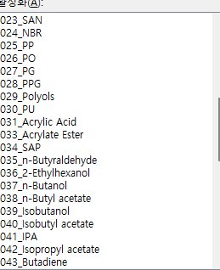
M021 | AN | Propylene | 이기민 | O | 021_AN | O | 초안
M022 | ABS | Propylene | 이기민 | O | 022_ABS | O | 초안
M023 | SAN | Propylene | 이기민 | X | 023_SAN | O | 초안
M024 | NBR | Propylene | 이기민 | O | 024_NBR | O | 초안
M025 | PP | Propylene | 이기민 | O | 025_PP | O | 초안
M026 | PO | Propylene | 이기민 | O | 026_PO | O | 초안
M027 | PG | Propylene | 이기민 | O | 027_PG | O | 초안
M028 | PPG | Propylene | 이기민 | O | 028_PPG | O | 초안
M029 | Polyols | Propylene | 이기민 | X | 029_Polyols | O | 초안
M030 | PU | Propylene | 이기민 | X | 030_PU | O | 초안
M031 | Acrylic acid | Propylene | 이기민 | O | 031_Acrylic acid | O | 초안
M033 | Acrylate | Propylene | 이기민 | X | 033_Acrylate | O | 초안
M034 | SAP | Propylene | 이기민 | O | 034_SAP | O | 초안
M035 | n-Butyraldehyde | Propylene | 이기민 | X | 035_n-Butyraldehyde | O | 초안
M036 | 2-Ethylhexanol | Propylene | 이기민 | O | 036_2-Ethylhexanol | O | 초안
M037 | n-Butanol | Propylene | 이기민 | O | 037_n-Butanol | O | 초안
M038 | n-Butyl acetate | Propylene | 이기민 | X | 038_n-Butyl acetate | O | 초안
M039 | Isobutanol | Propylene | 이기민 | X | 039_Isobutanol | O | 초안
M040 | Isobutyl acetate | Propylene | 이기민 | X | 040_Isobutyl acetate | O | 초안
M041 | IPA | Propylene | 이기민 | O | 041_IPA | O | 초안
M042 | Isopropyl acetate | Propylene | 이기민 | X | 042_Isopropyl acetate | O | 초안
M043 | Butadiene | C4 | 이원일 | O | 043_Butadiene | O | 초안
M044 | BR | C4 | 이원일 | O | 044_BR | O | 초안
M045 | SBR | C4 | 이원일 | O | 045_SBR | O | 초안
M046 | Isobutylene | C4 | 이원일 | O | 046_Isobutylene | O | 초안
M047 | PIB | C4 | 이원일 | O | 047_PIB | O | 초안
M048 | PB-1 | C4 | 이원일 | O | 048_PB-1 | O | 초안
M049 | MTBE | C4 | 이원일 | O | 049_MTBE | O | 초안
M050 | Butyl rubber | C4 | 이원일 | O | 050_Butyl rubber | O | 초안
M052 | 1-Butene | C4 | 이석균 | X | 052_1-Butene | X
M054 | Benzene | Aromatics | 이원일 | O | 054_Benzene | O | 초안
M055 | Ethylbenzene | Aromatics | 이원일 | O | 055_Ethylbenzene | O | 초안
M056 | Styrene | Aromatics | 이원일 | O | 056_Styrene | O | 초안
M057 | PS | Aromatics | 이원일 | O | 057_PS | O | 초안
M058 | Cumene | Aromatics | 이원일 | O | 058_Cumene | O | 초안
M059 | Phenol | Aromatics | 이원일 | O | 059_Phenol | O | 초안
M060 | Acetone | Aromatics | 이원일 | O | 060_Acetone | O | 초안
M061 | BPA | Aromatics | 이원일 | O | 061_BPA | O | 초안
M062 | PC | Aromatics | 이원일 | O | 062_PC | O | 초안
M063 | Epoxy resin | Aromatics | 이원일 | O | 063_Epoxy resin | O | 초안
M064 | Cyclohexane | Aromatics | 이원일 | O | 064_Cyclohexane | O | 초안
M065 | Aniline | Aromatics | 이원일 | O | 065_Aniline | O | 초안
M066 | LAB | Aromatics | 이원일 | O | 066_LAB | O | 초안
M067 | Cyclohexanone | Aromatics | 이원일 | O | 067_Cyclohexanone | O | 초안
M068 | MA | C4 | 이원일 | O | 068_MA | O | 초안
M069 | Methanol | Methanol | 이원일 | O | 069_Methanol | O | 초안
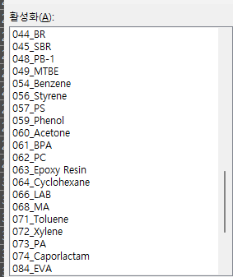
M070 | Acetic acid | Methanol | 이원일 | O | 070_Acetic acid | O | 초안
M071 | Toluene | Aromatics | 이원일 | O | 071_Toluene | O | 초안
M072 | Xylene | Aromatics | 이기민 | O | 072_Xylene | O | 초안
M073 | PA | Aromatics | 이기민 | O | 073_PA | O | 초안
M074 | Caprolactam | Aromatics | 이원일 | O | 074_Caprolactam | O | 초안
M075 | LAO | Ethylene | 이원일 | X | 075_LAO | O | 초안
M076 | 1-Hexene | Ethylene | 이원일 | X | 076_1-Hexene | O | 초안
M077 | PAO | Ethylene | 이원일 | X | 077_PAO | O | 초안
M078 | MMA | Methanol | 이원일 | O | 078_MMA | O | 초안
M079 | PMMA | Methanol | 이원일 | O | 079_PMMA | O | 초안
M080 | Formaldehyde | Methanol | 이원일 | O | 080_Formaldehyde | O | 초안
M081 | EC | Ethylene | 이원일 | X | 081_EC | X
M082 | DMC | Ethylene | 이원일 | X | 082_DMC | X
M083 | PVOH | Ethylene | 이원일 | X | 083_PVOH | O | 초안
M084 | EVA | Ethylene | 이원일 | O | 084_EVA | O | 초안
M085 | MDI | Aromatics | 이원일 | O | 085_MDI | O | 초안
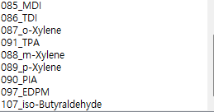
M086 | TDI | Aromatics | 이원일 | O | 086_TDI | O | 초안
M087 | o-Xylene | Aromatics | 이기민 | X | 087_o-Xylene | O | 초안
M088 | m-Xylene | Aromatics | 이기민 | X | 088_m-Xylene | O | 초안
M089 | p-Xylene | Aromatics | 이기민 | O | 089_p-Xylene | O | 초안
M090 | PIA | Aromatics | 이기민 | X | 090_PIA | O | 초안
M091 | TPA | Aromatics | 이원일 | O | 091_TPA | O | 초안
M092 | DMT | Aromatics | 이기민 | X | 092_DMT | X
M093 | PET | Aromatics | 이기민 | X | 093_PET | X
M094 | PU | Propylene | 이기민 | X | 094_PU | X
M095 | 1-Octene | C4 | 이석균 | X | 095_1-Octene | X
M096 | 1-Hexene | C4 | 이석균 | X | 096_1-Hexene | X
M097 | EPDM | Ethylene | 이원일 | O | 097_EPDM | O | 초안
M098 | ECH | Propylene | 이원일 | X | 098_ECH | O | 초안
M099 | Ethoxylate | Ethylene | 이원일 | X | 099_Ethoxylate | X
M100 | Adipic Acid | Aromatics | 이석균 | X | 100_Adipic Acid | X
M101 | n-Butane | C4 | 이석균 | X | 101_n-Butane | X
M102 | Isoprene | C5 | 이원일 | TBU | 102_Isoprene | X
M103 | Piperylene | C5 | 이원일 | TBU | 103_Piperylene | X
M104 | DCPD | C5 | 이원일 | TBU | 104_DCPD | X
M105 | IR | C5 | 이원일 | TBU | 105_IR | X
M106 | SIS | C5 | 이원일 | TBU | 106_SIS | X
M107 | iso-Butyraldehyde | Propylene | 이원일 | O | 107_iso-Butyraldehyde | O | 초안
M108 | DCPD Resin | C5 | 이원일 | TBU | 108_DCPD Resin | X
M109 | UPR | C5 | 이원일 | TBU | 109_UPR | X
M110 | ENB | C5 | 이원일 | TBU | 110_ENB | X
M111 | PolyDCPD | C5 | 이원일 | TBU | 111_PolyDCPD | X
M112 | COP | C5 | 이원일 | TBU | 112_COP | X
M113 | C5 Resin | C5 | 이원일 | TBU | 113_C5 Resin | X
M114 | Chlorobenzene | Aromatics | 이원일 | O | 114_Chlorobenzene | O

010_Ethyl Acetate
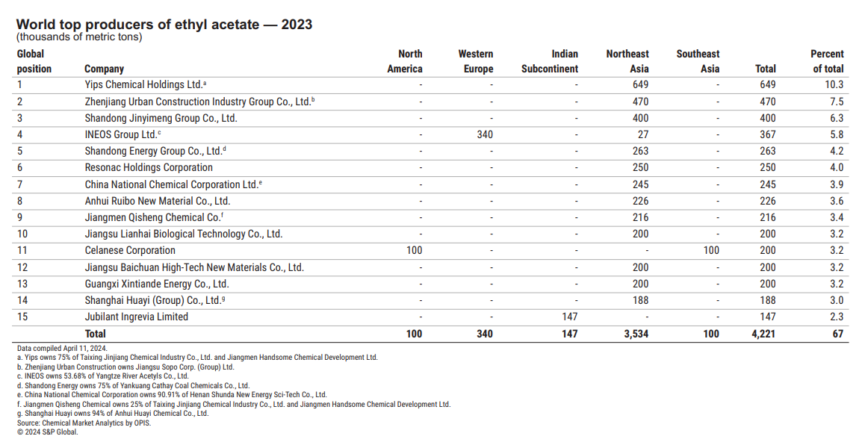
Category | Description | Raw | Short
material_id | 기존 material_master와 연결 | M010 | M010
material_group | Ethylene / Propylene / C4 / BTX / C5+ 등 | Ethylene | Ethylene
material_name | 제품명 | Ethyl Acetate | Ethyl Acetate
product_overview | 제품개요/제품설명 | Ethyl Acetate는 무색·휘발성의 에스터계 용제로, 빠른 증발성과 용해성을 가져 도료·잉크·접착제 등에 널리 사용된다. Ethyl Acetate는 전체 초산 수요의 42%를 차지하고, C1~C4 Alkyl Acetate 제품군 중 가장 큰 비중(60%)을 차지한다. | 무색·휘발성의 에스터계 용제; 빠른 증발성과 용해성을 가져 도료·잉크·접착제 등에 널리 사용;
production_process | 대략적인 생산 공정/주요 제조기술 | 주로 에탄올과 초산의 산촉매 에스터화 및 정제 공정으로 생산되며, 반응증류 공정도 적용 가능하다. 일부 공정은 에틸렌과 초산의 직접 부가 또는 아세트알데히드 Tishchenko 반응 기반이다. | 에탄올과 초산의 산촉매 에스터화 및 정제 공정(메인); 반응증류 공정, 에틸렌과 초산의 직접 부가, 아세트알데히드 Tishchenko 반응(보조)
main_application | 대표 용도 | Surface coating, Printing Inks, Process/extraction solvent
end_use_industry | 최종 수요 산업(End-use Industry) | Coating
specialty_level | 차별화·고부가 수준 - High/Mid/Low/Unknown
domestic_supplier | 국내 생산업체 존재 여부 - Y/N/Unknown | Y | Y
domestic_supplier_names | 국내 공급사명(KTA) | 한국알콜산업(123) | 한국알콜산업(123)
hsk10 | 한국 HSK 코드 | 2915310000 | 2915310000
trade_status | 무역코드 기반 수출입통계 - Net Import/Net Export/Balanced/Unknown | Net Import | Net Import
licensable | 라이센서 존재 여부 - Y/N/Unknown | Y
licensors | 주요 라이센서 | Fenix Process Technologies
china_expansion_risk | 중국 증설/공급과잉 리스크 - High/Mid/Low/Unknown | High
integration_fit | 당사 Feedstock 연계성 - High/Mid/Low/Unknown | Low
entry_barrier | 고객인증, 기술, 시장 진입장벽 - High/Mid/Low/Unknown | Unknown
shortlist_candidate | Step 2 후보 - 현단계 TBU | TBU
remarks | Strategic comments | Coating용 수요가 전체 시장을 견인하여 중국이 최대 소비국이며 최대 수출국으로 신규 증설 대부분 차지
source_reference |  | Korea Alcohol Industrial product page; Korea Alcohol Industrial company page; WITS Korea 2024 trade data; Intratec Ethyl Acetate Production preview; Fenix acetate reactive distillation technology page; Chemexcil/KTC anti-dumping notice
source_url |  | https://www.ka.co.kr/en/business/petrochemistry/ethyl-acetate/; https://www.ka.co.kr/en/about-kai/about-us/; https://wits.worldbank.org/trade/comtrade/en/country/KOR/year/2024/tradeflow/Imports/partner/ALL/product/291531; https://wits.worldbank.org/trade/comtrade/en/country/KOR/year/2024/tradeflow/Exports/partner/ALL/product/291531; https://cdn.intratec.us/docs/reports/previews/ethyl-acetate-e11a-b.pdf; https://www.fenix.in/acetate.html

